상품제안서
지니큐 무선 휴대용 UV 자외선 살균 소독기 | 상품코드: S21281

 |  |  |  |  |  |  | 02-713-8555 | www.synergygift.co.kr
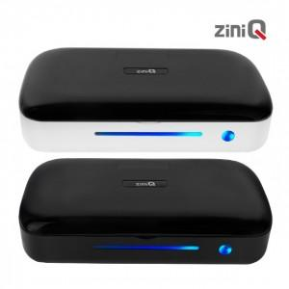

【상세/제작정보】 | UV자외선 살균 소독기 마스크 / 휴대폰 / 자동차 키 / 각종 악세사리 / 안경 등 살균 소독 가능 덮개 열림 감지로 자동 꺼짐 보조 배터리 기능 15분 후 자동 꺼짐 및 자동 절전기능

【인쇄/포장옵션】 | 레이저, 풀칼라 / 포장지포장

【공급단가】 | 수량 | 50~ | 100~ | 500~ | 1,000~ | 2,000~
*VAT별도 | 단가 | 15,090원 | 14,530원 | 13,970원 | 13,410원 | 13,080원

【상품 URL】 | https://www.synergygift.co.kr:443/src/goods_detail.php?gdno=21281

